Forside
FraværsStatistik 2024
25. september 2025
Publikation

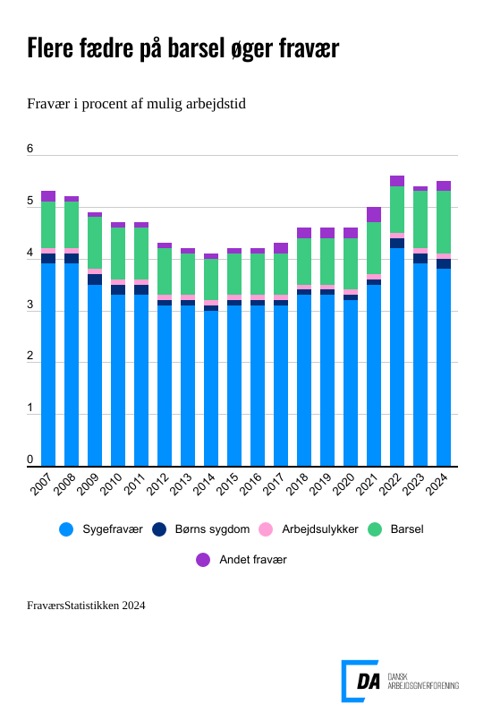

I 2024 udgjorde det samlede fravær på DA-området 5,4 procent af den mulige arbejdstid – en mindre stigning fra 5,3 procent året før. Fraværet omfatter sygefravær, barsel, barns sygdom, arbejdsulykker og andet fravær. Sygefraværet faldt fra 3,9 til 3,8 procent af den mulige arbejdstid, mens barselsfraværet steg fra 1,1 til 1,2 procent, primært fordi flere mænd tog barsel.

Fraværet udgjorde 5,4 procent af den mulige arbejdstid på DA-området, hvilket er en stigning på 0,1 procentpoint sammenlignet med året før. Sygefraværet faldt en smule fra 3,9 til 3,8 procent, svarende til 8,6 sygedage per lønmodtager. Omvendt steg barselsfraværet fra 1,1 til 1,2 procent, hovedsageligt på grund af flere fædre, der tog barsel.
Overblik over fraværet i 2024
I 2024 udgjorde det samlede fravær blandt lønmodtagere på DA-området 5,4 procent af den mulige arbejdstid. Det er en mindre stigning i forhold til året før, hvor fraværet lå på 5,3 procent. Fraværet inkluderer sygefravær, barsel, barns sygdom, arbejdsulykker og andet fravær. Kvinder havde et samlet fravær på 7,1 procent, mens mænds fravær lå på 4,6 procent. Aldersgruppen 30–39 år havde det højeste fravær på 8,1 procent, primært på grund af barsel. I de øvrige aldersgrupper var fraværet som følger: 4,4 procent blandt de 40–49-årige, 3,9 procent blandt 50–59-årige og 4,7 procent for lønmodtagere over 60 år og derover. Fraværet varierede betydeligt mellem brancher. Inden for engroshandel med IT m.v. blev det laveste fravær registreret, med en andel på 4,1 procent. Slagterier havde det højeste fravær med 6,6 procent. På hovedbrancheniveau blev fraværet målt til 5,0 procent inden for bygge- og an-læg, 5,4 procent i fremstillingsvirksomhed samt 5,5 procent i serviceorienterede erhverv. Mellem regionerne blev det højeste niveau målt i Region Sjælland og Region Hovedstaden, begge med 5,5 procent. Region Nordjylland havde det laveste fravær med 5,0 procent, mens Region Syddanmark og Region Midtjylland lå på henholdsvis 5,3 og 5,2 procent.

Sygefravær er næsten uforandret
Sygefraværet udgjorde 3,8 procent i 2024, svarende til 8,6 sygedage per medarbejder. Det er et mindre fald fra 3,9 procent året før. Sygefraværet var lavest i serviceerhverv med 3,8 procent begge år. I fremstillingsvirksomhed faldt sygefraværet fra 3,9 procent til 3,8 procent og i bygge- og anlæg fra 4,2 procent til 3,9 procent. Grafisk industri og forlagsbranchen havde det laveste fravær på 2,5 procent mens slagterier lå højst med 4,7 procent. Sygefraværet var 4,5 procent for kvinder og 3,5 procent for mænd. Blandt arbejdere blev syge-fraværet opgjort til 4,4 procent, mens det blandt funktionærer var 3,3 procent. I 2024 havde lønmodtagere inden for service- og salg samt operatører m.fl. det højeste sygefravær på 4,8 procent, mens ledere lå lavest med 1,9 procent Sygefraværet var højest for personer over 60 år, 4,4 procent af den mulige arbejdstid, efterfulgt af de 30–39-årige med 4,0 procent.

Fædrebarsel er i vækst
Barselsfraværet på DA-området steg fra 1,1 til 1,2 procent af den mulige arbejdstid i 2024. Kvinder står fortsat for hovedparten af barselsorloven, men stadig flere mænd vælger at tage mere barsel. Mænds barselsfravær voksede fra 0,6 procent i 2023 til 0,7 procent i 2024. Samtidig er barsels-perioderne blevet længere: Arbejdermænd tog i gennemsnit 17,5 dage pr. fraværsperiode i 2024 mod 16,5 dage året før, mens funktionærmænd gik fra 23,4 til 25,6 dage. Samlet set tog mænd 22,1 barselsdage i 2024 - en stigning fra 20,5 dage året før. Kvinders barselsorlov er gået lidt tilbage. Arbejderskvinders barsel steg fra 56,6 til 59,9 dage pr. fraværsperiode, mens funktionærkvinders faldt fra 79,1 til 77,5 dage. Det samlede gennemsnit var 39,8 barselsdage pr. medarbejder - både i 2023 og 2024.

Foreløbige tal viste et sygefravær på 3,6 procent
De første tal for sygefraværet i 2024, offentliggjort i april, lød på 3,6 procent, hvilket er 0,2 procentpoint lavere end de endelige tal. Serviceerhverv var også 0,2 procentpoint lavere end de endelige tal, mens fremstilling samt byggeri og anlæg lå 0,1 procentpoint lavere. Forskellen i tallene mellem de to udgivelser afspejler, at der i denne udgivelse har været mere tid til mere omfattende kvalitetssikring af data.

